Tarifes servei
OFERTA LICITADORS TARIFES DEL SERVEI (50 PUNTS)

AIGUA POTABLE | TARIFA LICITACIÓ | OFERTA AQLARA |  | OFERTA CGAC |  | OFERTA GESTAGUA |  | OFERTA UTE TRANSP.-FACSA

Quotes de servei | €/uc/mes | €/uc/mes |  | €/uc/mes |  | €/uc/mes |  | €/uc/mes

Quota d'inversió

Conservació comptadors | 0.5000 € | 0.3848 € | -23.04% | 0.3922 € | -21.56% | 0.4355 € | -12.90% | 0.4200 € | -16.00%

Preu de subministrament (consums) | €/m3 | €/m3 |  | €/m3 |  | €/m3 |  | €/m3
Ús domèstic i comunitari
Fins a 10m3/uc/mes (mínims) | 0.5342 €/m3 | 0.4111 €/m3 | -23.04% | 0.4190 €/m3 | -21.56% | 0.4653 €/m3 | -12.90% | 0.4487 €/m3 | -16.01%
De 10 a 15 m3/uc/mes | 0.6359 €/m3 | 0.4893 €/m3 | -23.05% | 0.4987 €/m3 | -21.58% | 0.5539 €/m3 | -12.90% | 0.5342 €/m3 | -15.99%
>15m3/uc/mes | 1.0471 €/m3 | 0.8057 €/m3 | -23.05% | 0.8212 €/m3 | -21.57% | 0.9119 €/m3 | -12.91% | 0.8796 €/m3 | -16.00%

Ús industrial | 0.5633 €/m3 | 0.4335 €/m3 | -23.04% | 0.4418 €/m3 | -21.57% | 0.4905 €/m3 | -12.92% | 0.4732 €/m3 | -16.00%

Ús municipal | 0.5633 €/m3 | 0.4335 €/m3 | -23.04% | 0.4418 €/m3 | -21.57% | 0.4905 €/m3 | -12.92% | 0.4732 €/m3 | -16.00%

CLAVEGUERAM | TARIFA LICITACIÓ | TARIFA LICITACIÓ |  | TARIFA LICITACIÓ |  | TARIFA LICITACIÓ |  | TARIFA LICITACIÓ

Ingressos quotes abonats | €/uc/trim | €/uc/trim |  | €/uc/trim |  | €/uc/trim |  | €/uc/trim
 | 6.8000 € | 5.2326 € | -23.05% | 5.3320 € | -21.59% | 5.9228 € | -12.90% | 5.7120 € | -16.00%
Ingressos consums (excés mínim) | €/m3 | €/m3 |  | €/m3 |  | €/m3 |  | €/m3
 | 0.2000 €/m3 | 0.1539 €/m3 | -23.05% | 0.1569 €/m3 | -21.55% | 0.1742 €/m3 | -12.90% | 0.1680 €/m3 | -16.00%

 |  | AQULARA |  | CGAC |  | GESTAGUA |  | UTE TRANSPARENTA-FACSA
 |  | Baixa | 23.05% | Baixa | 21.57% | Baixa | 12.91% | Baixa | 16.00%
 |  | Puntuació | 50.00 punts | Puntuació | 46.79 punts | Puntuació | 28.00 punts | Puntuació | 34.71 punts

Major baixa | 23.05%
Baixa mitja | 18.38%
Limit anormalitat ofertes | 28.38%

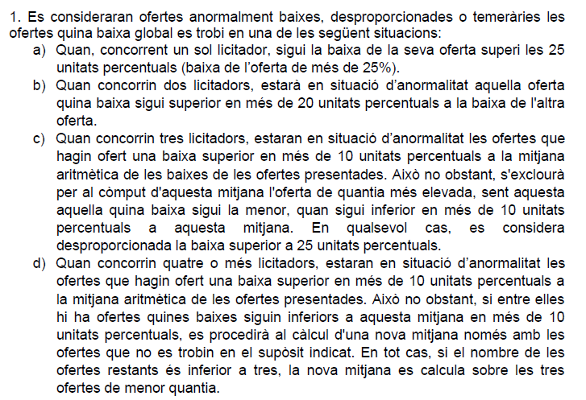

Camp. comunicació
 |  | CAMPANYES COMUNICACIÓ I SENSIBILITZACIÓ (2 PUNTS)

 |  | AQULARA |  | CGAC |  | GESTAGUA |  | UTE TRANSP-FACSA
 |  | Import | 6,426 € | Import | 4,500 € | Import | 3,000 € | Import | 1,500 €
 |  | Puntuació | 2.00 punts | Puntuació | 1.40 punts | Puntuació | 0.93 punts | Puntuació | 0.47 punts

Import màxim | 6,426 €

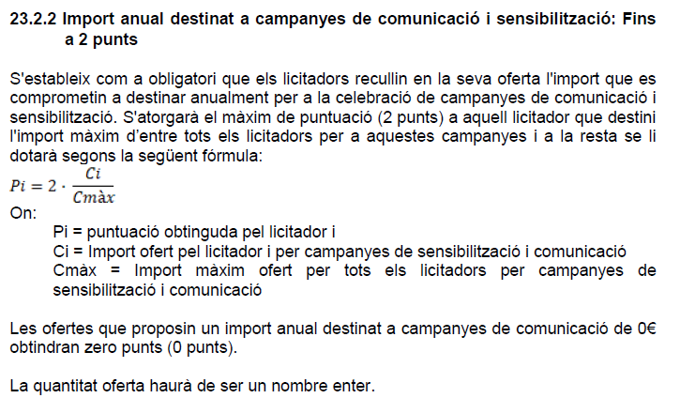

Fons social
 |  | FONS SOCIAL (3 PUNTS)

 |  | AQULARA |  | CGAC |  | GESTAGUA |  | UTE TRANSP-FACSA
 |  | Import | 8,117 € | Import | 6,500 € | Import | 4,000 € | Import | 6,000 €
 |  | Puntuació | 3.00 punts | Puntuació | 2.40 punts | Puntuació | 1.48 punts | Puntuació | 2.22 punts

Import màxim | 8,117 €

